78 国民健康保険料（税）（１人当たり調定額）
 | 78 国民健康保険料（税）（１人当たり調定額）

 | 時点 2024(R6)年度（毎年） |  |  |  |  |  | 平 均 値 |  |  | 101,967
 | 単位 円，人 |  |  |  |  |  | 標準偏差 |  |  | 9,488
 | 市町村名 | 指標 | 順位 |  | 被保険者数 | 市町村名 | 指標 | 順位 |  | 被保険者数

 | 千葉県 | 106,913 |  | － | 1,133,002 | 八街市 | 97,022 |  | 37 | 17,112
 | 千葉市 | 113,966 |  | 6 | 160,941 | 印西市 | 109,335 |  | 14 | 18,359
 | 銚子市 | 115,180 |  | 5 | 14,328 | 白井市 | 109,655 |  | 13 | 11,242
 | 市川市 | 111,752 |  | 8 | 79,558 | 富里市 | 89,462 |  | 50 | 11,987
 | 船橋市 | 107,135 |  | 18 | 101,376 | 南房総市 | 106,528 |  | 19 | 8,904
 | 館山市 | 95,855 |  | 39 | 10,382 | 匝瑳市 | 98,958 |  | 31 | 8,446
 | 木更津市 | 104,606 |  | 22 | 23,397 | 香取市 | 97,059 |  | 36 | 16,634
 | 松戸市 | 111,664 |  | 9 | 89,700 | 山武市 | 89,038 |  | 51 | 13,398
 | 野田市 | 93,521 |  | 43 | 31,223 | いすみ市 | 90,989 |  | 47 | 9,444
 | 茂原市 | 92,884 |  | 44 | 18,225 | 大網白里市 | 101,875 |  | 25 | 10,806
 | 成田市 | 95,035 |  | 42 | 24,833 | 酒々井町 | 91,688 |  | 45 | 3,829
 | 佐倉市 | 101,477 |  | 27 | 33,314 | 栄町 | 90,279 |  | 49 | 4,835
 | 東金市 | 95,201 |  | 41 | 13,855 | 神崎町 | 97,456 |  | 33 | 1,287
 | 旭市 | 104,224 |  | 23 | 15,990 | 多古町 | 106,513 |  | 20 | 3,508
 | 習志野市 | 118,615 |  | 2 | 25,283 | 東庄町 | 97,887 |  | 32 | 3,129
 | 柏市 | 111,368 |  | 10 | 75,593 | 九十九里町 | 85,022 |  | 54 | 3,811
 | 勝浦市 | 96,964 |  | 38 | 4,146 | 芝山町 | 117,759 |  | 3 | 1,790
 | 市原市 | 105,423 |  | 21 | 50,923 | 横芝光町 | 91,019 |  | 46 | 5,412
 | 流山市 | 107,397 |  | 16 | 29,058 | 一宮町 | 101,722 |  | 26 | 2,931
 | 八千代市 | 108,475 |  | 15 | 30,893 | 睦沢町 | 113,561 |  | 7 | 1,566
 | 我孫子市 | 110,662 |  | 11 | 23,805 | 長生村 | 90,745 |  | 48 | 3,032
 | 鴨川市 | 95,295 |  | 40 | 6,562 | 白子町 | 88,529 |  | 52 | 2,872
 | 鎌ケ谷市 | 97,065 |  | 35 | 19,760 | 長柄町 | 100,406 |  | 29 | 1,642
 | 君津市 | 97,165 |  | 34 | 15,730 | 長南町 | 107,389 |  | 17 | 1,879
 | 富津市 | 100,925 |  | 28 | 8,823 | 大多喜町 | 103,211 |  | 24 | 2,011
 | 浦安市 | 129,687 |  | 1 | 23,803 | 御宿町 | 85,598 |  | 53 | 1,913
 | 四街道市 | 116,597 |  | 4 | 16,614 | 鋸南町 | 99,489 |  | 30 | 1,711
 | 袖ケ浦市 | 109,898 |  | 12 | 11,397

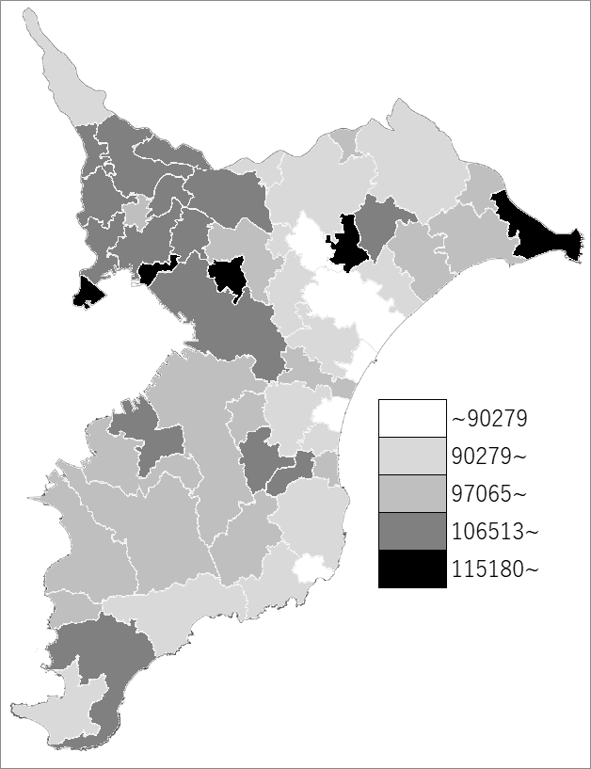
 | 千葉県の推移
 | 被保険者数(右軸) | 指標
令和2年度 | 1334777 | 96557
令和3年度 | 1305521 | 97517
令和4年度 | 1251996 | 101007
令和5年度 | 1187127 | 99627
令和6年度 | 1133002 | 106913

《備 考》 ・資料出所 保険指導課

